導入コスト
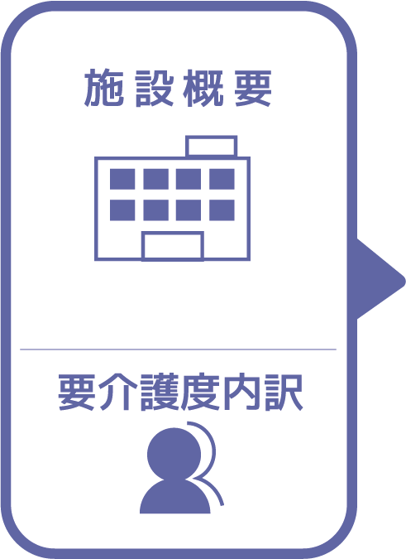
施設名 | 0 |  |  |  |  |  |  |  | 月間削減コスト | 導入コスト
種類 | 0 |  |  |  |  |  |  | １ヵ月 | ¥0 | ¥0
職員数（人） | 0 |  | 導入機器 | 台数 | 単価 | 合計 |  | ２ヵ月 | ¥0 | ¥0
夜勤人数（人）/日 | 0 |  | 天井走行リフト |  | ¥1,500,000 | ¥0 |  | ３ヵ月 | ¥0 | ¥0
平均賃金/月 | ¥0 |  | 床走行リフト |  | ¥400,000 | ¥0 |  | ４ヵ月 | ¥0 | ¥0
平均分単価（円） | ¥0 |  | スタンディングリフト |  | ¥450,000 | ¥0 |  | ５ヵ月 | ¥0 | ¥0
定員（人） | 0 |  | スライディングボード |  | ¥20,000 | ¥0 |  | ６ヵ月 | ¥0 | ¥0
Ⅰ Ⅱ（人） | 0 |  | スライディングシート |  | ¥10,000 | ¥0 |  | ７ヵ月 | ¥0 | ¥0
Ⅲ（人） | 0 |  | ポジショニングピロー |  | ¥50,000 | 0 |  | ８ヵ月 | ¥0 | ¥0
Ⅳ（人） | 0 |  |  |  |  | ¥0 |  | ９ヵ月 | ¥0 | ¥0
Ⅴ（人） | 0 |  |  |  |  |  |  | １０ヵ月 | ¥0 | ¥0
 |  |  |  |  |  |  |  | １１ヵ月 | ¥0 | ¥0
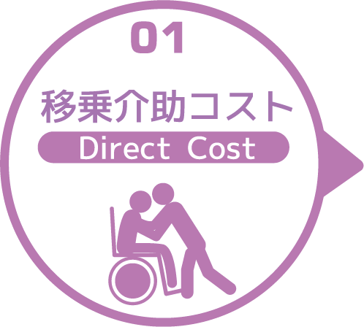
寝室 | 移乗介助対象者（人） | うち二人介助を要する対象者数（人） | 総移乗回数/日 | 介助対象者一人当たりの所要時間（分） | 介助対象者一人当たりの移乗回数/日 | 必要コスト/月 | 必要コスト/年 | １２ヵ月 | ¥0 | ¥0
 | 0 | 0 | 0 | 0 | 0 | ¥0 | ¥0 | １３ヵ月 | ¥0 | ¥0
脱衣室 | 移乗介助対象者（人） | うち二人介助を要する対象者数（人） | 総移乗回数/日 | 介助対象者一人当たりの所要時間（分） | 介助対象者一人当たりの移乗回数/日 | 必要コスト/月 | 必要コスト/年 | １４ヵ月 | ¥0 | ¥0
 | 0 | 0 | 0 | 0 | 0 | ¥0 | ¥0 | １５ヵ月 | ¥0 | ¥0
浴室 | 移乗介助対象者（人） | うち二人介助を要する対象者数（人） | 総移乗回数/日 | 介助対象者一人当たりの所要時間（分） | 介助対象者一人当たりの移乗回数/日 | 必要コスト/月 | 必要コスト/年 | １６ヵ月 | ¥0 | ¥0
 | 0 | 0 | 0 | 0 | 0 | ¥0 | ¥0 | １７ヵ月 | ¥0 | ¥0
トイレ | 移乗介助対象者（人） | うち二人介助を要する対象者数（人） | 総移乗回数/日 | 介助対象者一人当たりの所要時間（分） | 介助対象者一人当たりの移乗回数/日 | 必要コスト/月 | 必要コスト/年 | １８ヵ月 | ¥0 | ¥0
 | 0 | 0 | 0 | 0 | 0 | ¥0 | ¥0 | １９ヵ月 | ¥0 | ¥0
 |  |  |  |  |  | コスト合計/月 | コスト合計/年 | ２０ヵ月 | ¥0 | ¥0
 |  |  |  |  |  | ¥0 | ¥0 | ２１ヵ月 | ¥0 | ¥0
 |  |  |  |  |  |  |  | ２２ヵ月 | ¥0 | ¥0
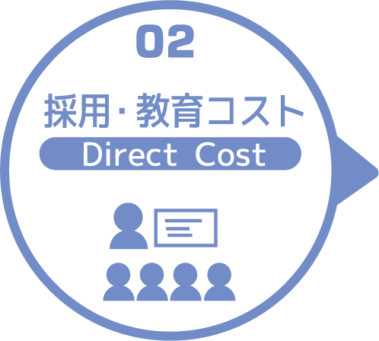
求人広告 | 一ヵ月あたり求人サイト掲載費用/月 | 掲載期間（月）/年 |  |  |  |  | 総コスト/年 | ２３ヵ月 | ¥0 | ¥0
 | ¥0 | 0 |  |  |  |  | ¥0 | ２４ヵ月 | ¥0 | ¥0
面接 | 一ヵ月あたり面接人数（人）/月 | 一人あたり平均面接時間（分） |  |  |  | 面接コスト/月 | 必要コスト/年
 | 0 | 0 |  |  |  | ¥0 | ¥0
新人研修（OJT） | 年間入社人数（人）/年 | 一人あたり研修担当職員数/人 | 一日あたり研修時間（分）/日 | 研修期間日数（日） |  | 研修コスト/入社一人 | 必要コスト/年
 | 0 | 0 | 0 | 0 |  | ¥0 | ¥0
外部研修 | 研修回数/年 | 平均参加費/回 |  |  |  |  | 必要コスト/年
 | 0 | ¥0 |  |  |  |  | ¥0
 |  |  |  |  |  | コスト合計/月 | コスト合計/年
 |  |  |  |  |  | ¥0 | ¥0

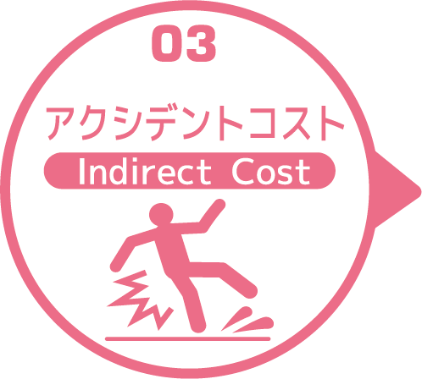
皮膚剥離 | 発生件数/年 | 一件あたり処置時間（分）/件 | 一件あたり報告書作成時間（分）/件 |  |  | 必要コスト/月 | 必要コスト/年
 | 0 | 0 | 0 |  |  | ¥0 | ¥0
褥瘡 | 発生件数/年 | 一件あたり処置時間（分）/件 | 一件あたり報告書作成時間（分）/件 |  |  | 必要コスト/月 | 必要コスト/年
 | 0 | 0 | 0 |  |  | ¥0 | ¥0
骨折 | 発生件数/年 |  | 一件あたり報告書作成時間（分）/件 |  |  | 必要コスト/月 | 必要コスト/年
 | 0 |  | 0 |  |  | ¥0 | ¥0
通院 | 発生件数/年 | 一件あたり通院介助時間（分）/件 | 一件あたり介助者数（人）/件 |  |  | 必要コスト/月 | 必要コスト/年
 | 0 | 0 | 0 |  |  | ¥0 | ¥0
入院 | 発生件数/年 | 一件あたり平均入院期間（日）/件 |  |  |  | 必要コスト/月 | 損失コスト/年
 | 0 | 0 |  |  |  | ¥0 | ¥0
 |  |  |  |  |  | コスト合計/月 | コスト合計/年
 |  |  |  |  |  | ¥0 | ¥0
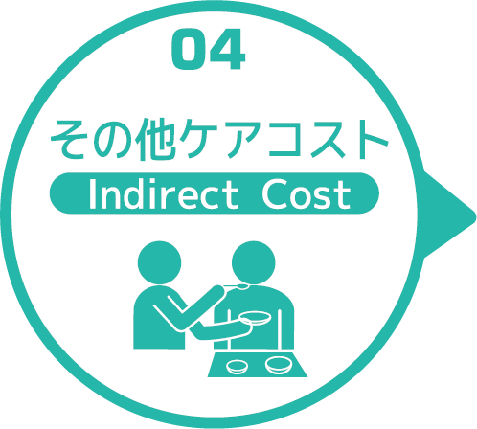
オムツコスト （パッド含む） | オムツ使用者（人） | 一日あたり総使用枚数/(人) | 一枚あたりオムツ単価/枚 |  |  | 必要コスト/月 | 必要コスト/年
 | 0 | 0 | ¥0 |  |  | ¥0 | ¥0
オムツ交換コスト | 介助が必要な対象者（人） | うち二人介助を要する対象者（人） | 総交換回数/日 | 介助対象者一人当たりの介助所要時間（分） | 介助対象者一人当たりの交換回数/日 | 必要コスト/月 | 必要コスト/年
 | 0 | 0 | 0 | 0 | 0 | ¥0 | ¥0
食事介助コスト | 介助が必要な対象者（人） | 食事介助に付くスタッフ（人）/回 |  | 介助対象者一人当たりの介助所要時間（分） | 介助対象者一人当たりの介助回数/日 | 必要コスト/月 | 必要コスト/年
 | 0 | 0 |  | 0 | 0 | ¥0 | ¥0
 |  |  |  |  |  | コスト合計/月 | コスト合計/年
 |  |  |  |  |  | ¥0 | ¥0
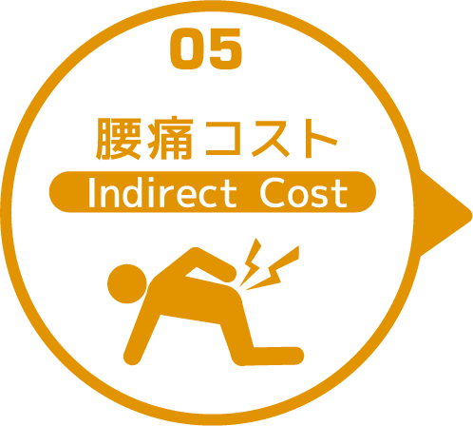

 | 介護職員数 | 年間サービス活動収益（売上） | 人件費率 | 腰痛保持率 | 低下能力係数 |  | 損失コスト
 | 0 | ¥0 | 65% | 0% | 7% |  | ¥0

 |  |  |  |  |  | 月間削減総コスト | 年間削減総コスト
 |  |  |  |  |  | ¥0.00 | ¥0

